gamestate
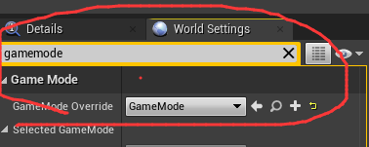
 |  |  | 在WorldSetting里面设置
 | AGameModeBase | 基类
 | 一般情况下都是创建的AGameModeBase，最基础的类，什么都没有

 | AGameMode | class ENGINE_API AGameMode : public AGameModeBase
 | 里面已经有了状态机：匹配，开始，结束等 | ？？？！！！何时会用了？

 | 游戏状态。记录游戏的数据，比如当前游戏的进度，世界任务的完成状态等，会自动同步到各个客户端

创建 | gameState本质上从属于World，World创建的时候其也要创建（Server下）；World销毁的时候其也会销毁

 | UEngine::Browse( FWorldContext& WorldContext, FURL URL, FString& Error )
 | UEngine::LoadMap( FWorldContext& WorldContext, FURL URL, class UPendingNetGame* Pending, FString& Error )
 | 新World创建之后
 | WorldContext.World()->InitializeActorsForPlay(URL, true, &Context); | Level->RouteActorInitialize();
 | ULevel::RouteActorInitialize() | Actor->PreInitializeComponents();
 | AGameModeBase::PreInitializeComponents()
 |  | GameState = World->SpawnActor<AGameStateBase>(GameStateClass, SpawnInfo); | 创建WORLD的GameState
 |  | World->SetGameState(GameState);
 |  | GameState->AuthorityGameMode = this;
 |  | World->NetworkManager = WorldSettings->GameNetworkManagerClass ? World->SpawnActor<AGameNetworkManager>(WorldSettings->GameNetworkManagerClass, SpawnInfo) : nullptr;
 |  | InitGameState();

初始化
 | AGameStateBase::PostInitializeComponents() | 将自己设置为World中
 |  | World->SetGameState(this);

销毁 | gameState本质上从属于World，World创建的时候其也要创建（Server下）；World销毁的时候其也会销毁

